YASMATIK2021
2021 YAŞMATİK
DİKKAT : CEP TELEFONUNDA GOOGLE DOCUMENTS TARİH FORMATINIZ AY/GÜN/YIL ŞEKLİNDEYSE YANLIŞ SONUÇ ALABİLİRSİNİZ . BİLGİSAYARDA KULLANILMASI TAVSİYE EDİLİR.
 | DOĞUM TARİHİ | U-23 | ELİT A
 | 2004-12-01 | - | ELİT A
 | BURAYA SARI BÖLÜME
 | GÜN.AY.YIL veya GÜN/AY/YIL ŞEKLİNDE YAZINIZ | ALT-ÜST GENÇ | MİNİK-YILDIZ
 |  | ÜST GENÇ | -
 | SPORCU BİRDEN FAZLA KATEGORİDE ÇIKIYORSA
 | BİRİNİ TERCİH ETMEK ZORUNDADIR.
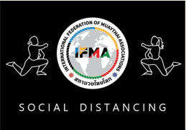
 | SOSYAL MESAFEYİ KORUYALIM - MASKE KULLANALIM

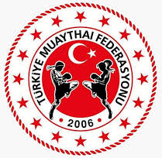

 | YAŞMATİĞİ BİLGİSAYARDA KULLANINIZ
 | 01-15/12/2021 IFMA DÜNYA ŞAMPİYONASI ,(01ARALIK) TARİHİNE ENDEKSLİDİR

